상품제안서
메모형 크라프트 점착 메모지 | 상품코드: S22256

 |  |  |  |  |  |  | 02-713-8555 | www.synergygift.co.kr
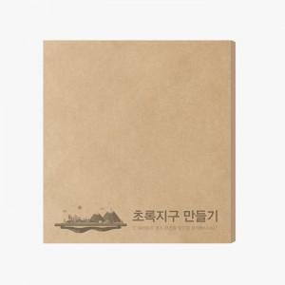 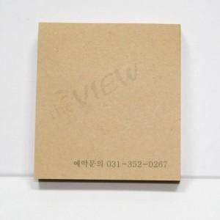

【상세/제작정보】

【인쇄/포장옵션】 | 먹 1도 / OPP(비닐)

【공급단가】 | 수량 | 1,000~ | 2,000~ | 3,000~ | 5,000~ | 10,000~
*VAT별도 | 100매 | 910원 | 890원 | 870원 | 840원 | 800원
 | 200매 | 1,560원 | 1,530원 | 1,500원 | 1,440원 | 1,380원

【상품 URL】 | https://www.synergygift.co.kr:443/src/goods_detail.php?gdno=22256

